Funcions vs Formulas
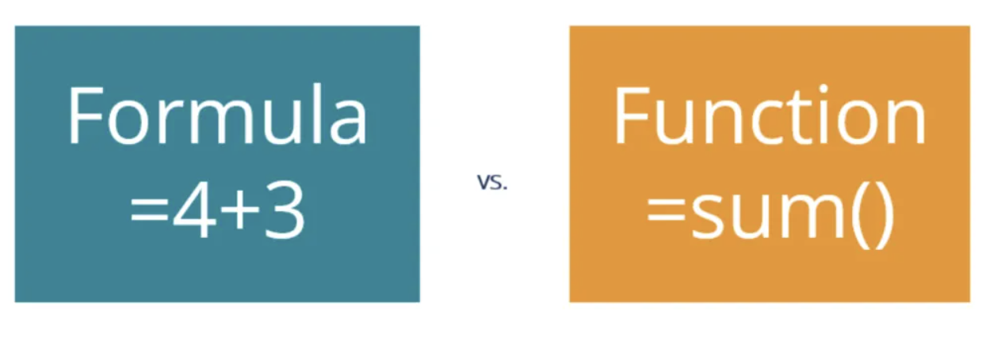
Formulaالمعادلة
التعريف: المعادلة في Excel هي تعبير رياضي أو منطقي بيستخدم لتنفيذ عمليات حسابية أو منطقية على البيانات في الخلايا.
التكوين: المعادلة بتبدأ دايمًا بعلامة يساوي (=)، وبتستخدم عوامل حسابية (زي +, -, *, /) أو منطقية (زي >, <, =) لتحليل البيانات.
المثال: لو عايز تجمع محتويات خليتين، ممكن تكتب معادلة زي:


20 | 50
30

Function الدالة
التعريف: الدالة في Excel هي صيغة مضمنة مسبقًا (built-in) تم تصميمها لتنفيذ عملية محددة. الدوال بتسهل عليك القيام بالعمليات المعقدة بدون الحاجة لكتابة معادلات طويلة.
التكوين: الدالة بتيجي باسم محدد بيتبعه قوسين، وفي بعض الأحيان بيكون جوا الأقواس ديه وسائط (arguments) اللي بتحدد البيانات اللي هتشتغل عليها الدالة.
المثال: لو عايز تحسب المتوسط الحسابي لمجموعة من الأرقام، ممكن تستخدم الدالة AVERAGE:

20
30 | 25

الفروق الأساسية:
التعقيد: الدوال غالبًا بتبقى أكتر تعقيدًا من المعادلات البسيطة، وبتساعدك في تنفيذ مهام معقدة بسرعة.
البناء: المعادلة ممكن تكون بسيطة جدًا، زي عملية جمع أو طرح، بينما الدوال بتبقى جاهزة للاستخدام وبتحتاج منك تحديد البيانات اللي عايز تشتغل عليها.
المرونة: المعادلات بتمكنك من بناء عملياتك الخاصة بيك، بينما الدوال بتوفر لك أدوات جاهزة مسبقًا بتقدر تعتمد عليها لتنفيذ عمليات معينة بسرعة وكفاءة.
ملخص:
Formula (المعادلة): تعبير رياضي أو منطقي بتحطه في خلية، زي =A1 + B1.
Function (الدالة): دالة مضمنة مسبقًا في Excel زي SUM, AVERAGE, IF بتقوم بمهمة محددة.

Data Types


Short Date (تاريخ قصير):
الوصف: بيعرض التاريخ بصيغة قصيرة (زي 01/01/2024).
الاستخدام: لما تحتاج تعرض التاريخ بشكل مختصر وموحد في الجدول
Long Date (تاريخ طويل):
الوصف: بيعرض التاريخ بصيغة طويلة (زي 01 January 2024).
الاستخدام: لما تحتاج تعرض التاريخ بشكل أوضح ومفصل أكتر.
Time (وقت):
الوصف: بيعرض الوقت بصيغة الوقت (زي 10:30 AM).
الاستخدام: مناسب للجداول اللي فيها مواعيد أو تسجيلات للوقت، زي جداول العمل أو الأحداث.
Percentage (نسبة مئوية):
الوصف: بيحول الرقم إلى نسبة مئوية ويضيف علامة النسبة (%)، مع إمكانية تحديد عدد الأرقام العشرية.
الاستخدام: لما تكون بتعرض بيانات زي معدلات النمو، الخصومات، أو أي حاجة بتتقاس كنسبة مئوية.
Fraction (كسر):
الوصف: بيعرض الرقم ككسر (زي 1/2 أو 3/4).
الاستخدام: مناسب للتعامل مع الكسور البسيطة في الجداول الرياضية أو العلمية.
Scientific (علمي):
الوصف: بيعرض الرقم بالصيغة العلمية (زي 1.23E+02)، وده مفيد للتعامل مع أرقام كبيرة أو صغيرة جدًا.
الاستخدام: شائع في الجداول العلمية أو الحسابات اللي بتحتاج تعرض أرقام دقيقة جدًا في شكل مضغوط.

General (عام):
الوصف: التنسيق الافتراضي للخلايا. ما بيحددش نوع معين من البيانات، يعني أي حاجة تكتبها في الخلية هتظل كما هي بدون تنسيق خاص.
الاستخدام: تستخدم لما مش محتاج تنسيق معين، والخلية ممكن تحتوي على أرقام، نصوص، أو تواريخ بدون أي معاملة خاصة.
Number (رقم):
الوصف: ده تنسيق رقمي بيستخدم لإظهار الأرقام. ممكن يجي بعدد معين من الأرقام العشرية (زي 2.00) وممكن كمان يضيف فواصل للأرقام الكبيرة (زي 1,000).
الاستخدام: مناسب لعرض الأرقام اللي هتستخدمها في الحسابات العادية.
Currency (عملة):
الوصف: بيظهر الرقم كقيمة نقدية، يعني بيضيف رمز العملة (زي $ أو €) قبل الرقم، وكمان بيحدد عدد معين من الأرقام العشرية.
الاستخدام: لما تكون شغال على جداول مالية أو فواتير وعايز تعرض المبالغ المالية.
Accounting (محاسبي):
الوصف: شبيه بتنسيق العملة لكن مع بعض الفروق، زي أن رمز العملة بيكون محاذي على يسار الخلية، والأرقام بيتم تنسيقها بشكل محاذي لليمين.
الاستخدام: بيستخدم في جداول المحاسبة والميزانيات، لأنه بيسهل قراءة الأرقام المالية.

Functions
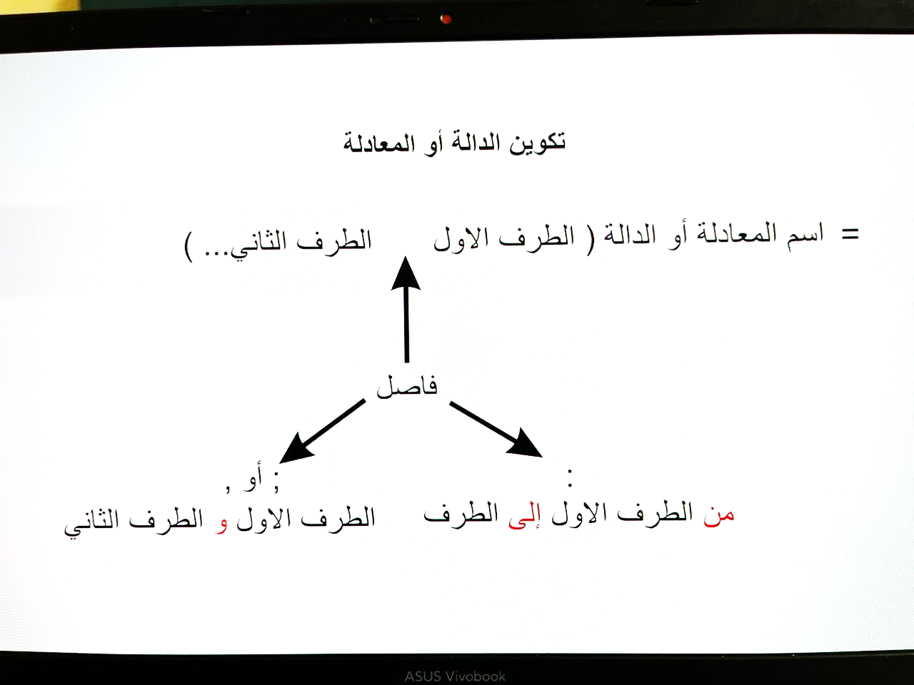
1. معادلة SUM:
وظيفتها: دي من أبسط وأشهر المعادلات في Excel، وبتستخدمها عشان تجمع مجموعة من الأرقام.
الاستخدام: هتلاقيها مفيدة لما تكون عايز تجمع أرقام زي مبيعات شهر معين أو مجموع درجات.

2. معادلة AVERAGE:
وظيفتها: المعادلة دي بتحسب لك المتوسط الحسابي (اللي هو مجموع الأرقام على عددهم).
الاستخدام: هتستخدمها لما تكون عايز تعرف متوسط أداء حاجة معينة، زي متوسط المبيعات أو درجات الطلاب.

3. معادلة COUNT:
وظيفتها: بتعد عدد الخلايا اللي فيها أرقام.
الاستخدام: مفيدة لما تكون عايز تعرف كام خلية مليانة بأرقام في نطاق معين.
8. معادلة CONCATENATE (أو الـ &):
وظيفتها: بتجمع لك نصوص مع بعض في خلية واحدة.
الاستخدام: مفيدة لما تكون عايز تجمع أسماء أو جمل في خلية واحدة.

4. معادلة COUNTA:
وظيفتها: بتعد عدد الخلايا اللي فيها أي حاجة (مش بس أرقام، ممكن تكون نصوص كمان).
الاستخدام: لو عايز تعرف عدد الخلايا اللي مش فاضية
معادلة UNIQUE في Excel بتستخدم عشان تجيب القيم الفريدة (unique values) من نطاق معين، يعني لو عندك مجموعة من البيانات وعايز تعرف إيه القيم اللي مش متكررة، المعادلة دي هتكون مفيدة جدًا.
الفائدة من استخدام معادلة UNIQUE:
التعرف على القيم الفريدة: لو عندك بيانات كبيرة وعايز تستخرج منها القيم اللي مش متكررة.
تصفية البيانات: تساعدك في تصفية البيانات المكررة وتبسيطها.
تسهيل التحليل: لما تكون عايز تحلل البيانات بدون تشتيت بسبب التكرارات.

6. معادلة MAX:
وظيفتها: بتجيب لك أكبر قيمة في مجموعة أرقام.
الاستخدام: مفيدة لو عايز تعرف أعلى مبيعات أو أكبر درجة في امتحان.

7. معادلة MIN:
وظيفتها: بتعمل العكس، يعني بتجيب لك أصغر قيمة في مجموعة أرقام.
الاستخدام: هتستخدمها لما تكون عايز تعرف أقل حاجة، زي أقل تكلفة أو أقل سعر.

IF
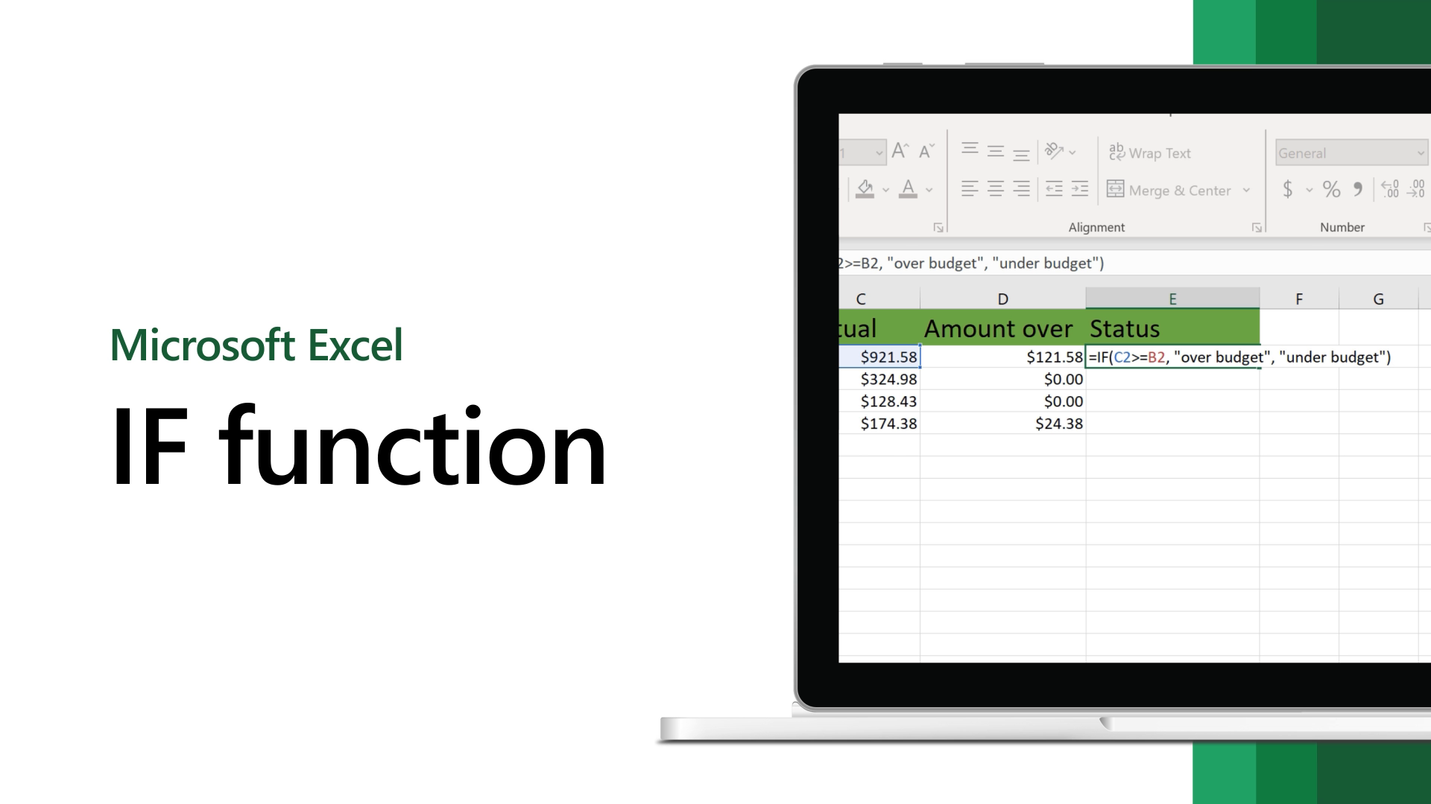

معادلة IF في Excel من أكثر المعادلات استخدامًا لأنها بتساعدك تاخد قرارات بناءً على شروط معينة. المعادلة بتتحقق من شرط معين، ولو الشرط ده اتحقق بتديك نتيجة، ولو الشرط ما اتحققش بتديك نتيجة تانية.

مثال 1: التحقق من حجم الطلبات الكبيرة
يمكنك استخدام معادلة IF للتحقق إذا كانت كمية الطلبات (Units) تتجاوز عدد معين مثلاً 200 وحدة، وتحديد إذا كان الطلب يعتبر "كبير" أو "صغير".
=IF(Units > 200, "كبير", "صغير")
الشروط: Units > 200 تعني التحقق إذا كانت كمية الطلبات أكبر من 200.
النتيجة إذا تحقق الشرط: "كبير"
النتيجة إذا لم يتحقق الشرط: "صغير"

مثال 3: التحقق من المنطقة الجغرافية
لو عايز تتحقق من إذا كانت الطلبات صادرة من منطقة معينة، مثلاً "Al sharqia"، وتكتب "منطقة شرقية" لو صح و"منطقة أخرى" لو غلط، تقدر تعمل كده:
=IF(Geography = "Al sharqia", "منطقة شرقية", "منطقة أخرى")
الشروط: Geography = "Al sharqia" تعني التحقق إذا كانت المنطقة الجغرافية "Al sharqia".
النتيجة إذا تحقق الشرط: "منطقة شرقية"
النتيجة إذا لم يتحقق الشرط: "منطقة أخرى"
مثال 2: التحقق من المنتج بناءً على السعر
إذا كنت تريد التحقق إذا كان سعر المنتج (Amount) أكبر من 5000 وتحديد إذا كان المنتج "مكلف" أو "رخيص"، يمكن استخدام معادلة IF كالتالي:
=IF(Amount > 5000, "مكلف", "رخيص")
الشروط: Amount > 5000 تعني التحقق إذا كانت قيمة الطلب أكبر من 5000.
النتيجة إذا تحقق الشرط: "مكلف"
النتيجة إذا لم يتحقق الشرط: "رخيص"

مثال 4: التحقق من تاريخ الطلب
إذا كنت ترغب في التحقق مما إذا كان تاريخ الطلب (Order date) يقع بعد تاريخ معين (مثلاً بعد 1 يناير 2024)، يمكنك استخدام معادلة IF كالتالي:
=IF(Order_date > DATE(2024,1,1), "حديث", "قديم")
الشروط: Order_date > DATE(2024,1,1) تعني التحقق إذا كان تاريخ الطلب بعد 1 يناير 2024.
النتيجة إذا تحقق الشرط: "حديث"
النتيجة إذا لم يتحقق الشرط: "قديم"
مثال 5: تطبيق خصم بناءً على كمية الطلب
إذا كانت كمية الطلب (Units) تتجاوز 300 وحدة، يتم تطبيق خصم 10% على المبلغ (Amount)، وإلا يبقى المبلغ كما هو:
=IF(Units > 300, Amount * 0.9, Amount)
الشروط: Units > 300 تعني التحقق إذا كانت كمية الطلب أكبر من 300.
النتيجة إذا تحقق الشرط: Amount * 0.9 (تطبيق خصم 10%)
النتيجة إذا لم يتحقق الشرط: Amount (المبلغ يبقى كما هو)

Aggregations with if
3. AVERAGEIF
الوصف: دالة AVERAGEIF بتحسب المتوسط للأرقام في نطاق معين بشرط معين. يعني بتحسب متوسط الأرقام اللي بتحقق الشرط.
الصيغة:
=AVERAGEIF(range, criteria, [average_range])
range: النطاق اللي فيه الشرط اللي عايز تتحقق منه.
criteria: الشرط اللي هتتحقق منه.
average_range: (اختياري) النطاق اللي هتحسب منه المتوسط. لو ما حددتش، هيحسب المتوسط من نفس النطاق اللي حددته في range.
مثال عملي: لو عايز تعرف متوسط المبيعات لقيم "Amount" في منطقة "Al sharqia":
=AVERAGEIF(Geography, "Al sharqia", Amount)
في المثال ده، AVERAGEIF هتحسب متوسط قيم "Amount" اللي بتحقق الشرط "Al sharqia" في عمود "Geography".
2. COUNTIF
الوصف: دالة COUNTIF بتعد عدد الخلايا اللي بتتحقق فيها شرط معين.
الصيغة:
=COUNTIF(range, criteria)
range:
النطاق اللي فيه الشرط اللي عايز تتحقق منه.
criteria:
الشرط اللي هتتحقق منه.
مثال عملي: لو عايز تعرف عدد المرات اللي تم فيها بيع منتج معين، زي "After Nines":
=COUNTIF(Product, "After Nines")
في المثال ده، COUNTIF هتعد عدد الخلايا اللي فيها كلمة "After Nines" في عمود "Product".
1. SUMIF
الوصف: دالة SUMIF بتجمع الأرقام في نطاق معين بشرط معين. يعني بتجمع الأرقام اللي بتحقق الشرط اللي انت محدده.
الصيغة:
=SUMIF(range, criteria, [sum_range])
range: النطاق اللي فيه الشرط اللي عايز تتحقق منه.
criteria: الشرط اللي هتتحقق منه.
sum_range: (اختياري) النطاق اللي هتجمع منه القيم. لو ما حددتش، هيجمع من نفس النطاق اللي حددته في range.
مثال عملي: لو عندك قائمة مبيعات وفيها عمود "Geography" اللي فيه المناطق، وعمود "Amount" اللي فيه قيمة المبيعات، وعايز تجمع المبيعات اللي جاية من منطقة معينة، زي "Al Gharbia":
=SUMIF(Geography, "Al Gharbia", Amount)
في المثال ده، SUMIF هتجمع كل قيم "Amount" اللي بتكون المنطقة بتاعتها "Al Gharbia".

